社員登録テスト
社員登録フォームテスト

テストの対象と範囲
対象 | 社員登録画面の入力フォーム
範囲 | エラーメッセージの表示、もしくは確認画面へ遷移

共通手順
メニュー画面→「社員管理」をクリック→社員一覧→新規登録

下記テストケースにおいて既に社員テーブルに登録されているデータ

社員登録画面の入力フォーム
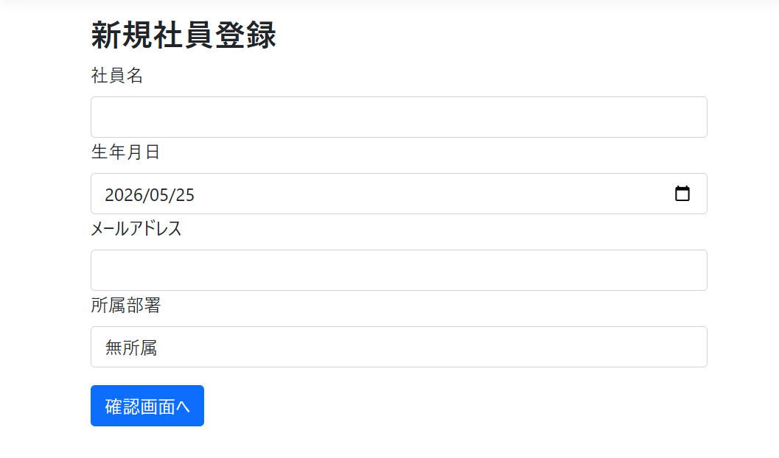

テストケース
No | 入力項目 |  |  |  | 手順 | 期待動作
 | 社員名 | 生年月日(2026/5/25に入力したと仮定) | メールアドレス | 所属部署
1 | (未入力) | 2000-01-01 | hoge@gmail.com | 総務部 | 各フォームにデータを入力して「確認画面へ」をクリック | 社員名フォームの下:「社員名は入力必須です」
2 | 田中次郎 | 2011-05-26 | hoge@gmail.com | 総務部 | 〃 | 生年月日フォームの下:「15～80歳までの方しか登録できません」
3 | 田中次郎 | 1945-05-25 | hoge@gmail.com | 総務部 | 〃 | 生年月日フォームの下:「15～80歳までの方しか登録できません」
4 | 田中次郎 | 2000-01-01 | a@ | 総務部 | 〃 | メールアドレスフォームの下:「正しい形式で入力して下さい」
5 | 田中次郎 | 2000-01-01 | @2 | 総務部 | 〃 | メールアドレスフォームの下:「正しい形式で入力して下さい」
6 | 田中次郎 | 2000-01-01 | 2@@ | 総務部 | 〃 | メールアドレスフォームの下:「正しい形式で入力して下さい」
7 | 田中次郎 | 2000-01-01 | hoge@example.com | 総務部 | 〃 | メールアドレスフォームの下:「入力されたメールアドレスは既に存在しています」
8 | 田中次郎 | 2000-01-01 | foo@gmail.com | 総務部 | 〃 | 確認画面へ遷移

結果画面のスクリーンショット

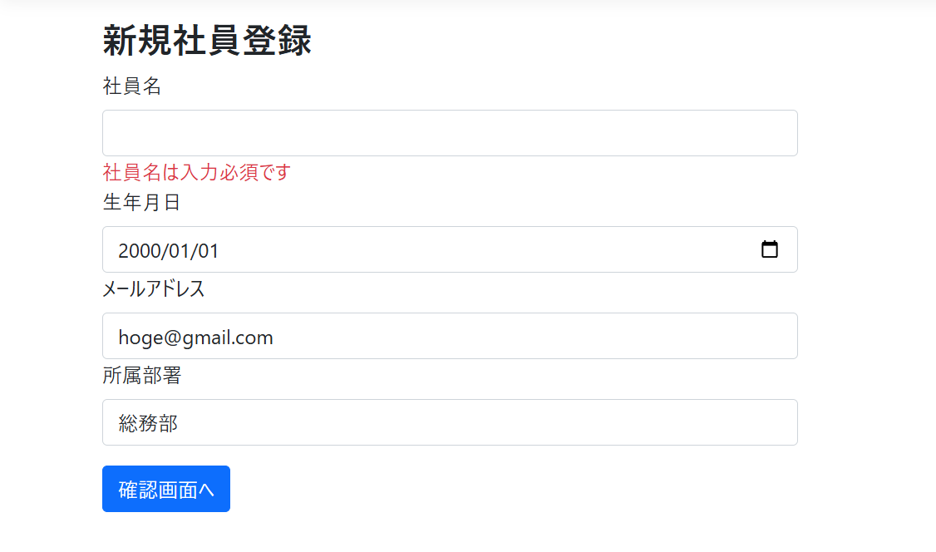
No.1

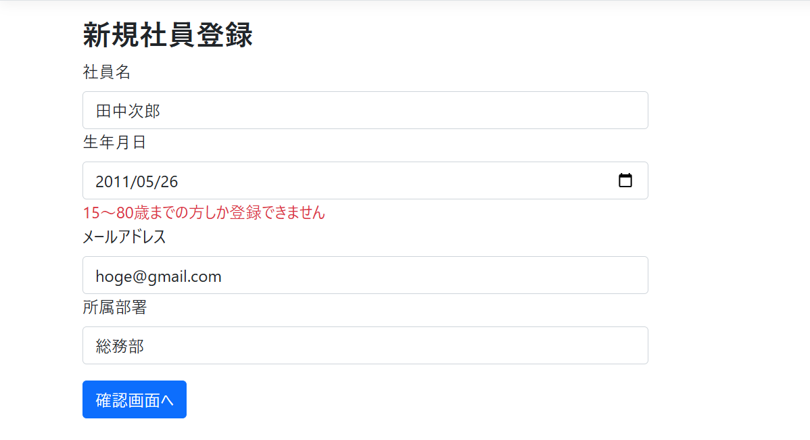
No.2

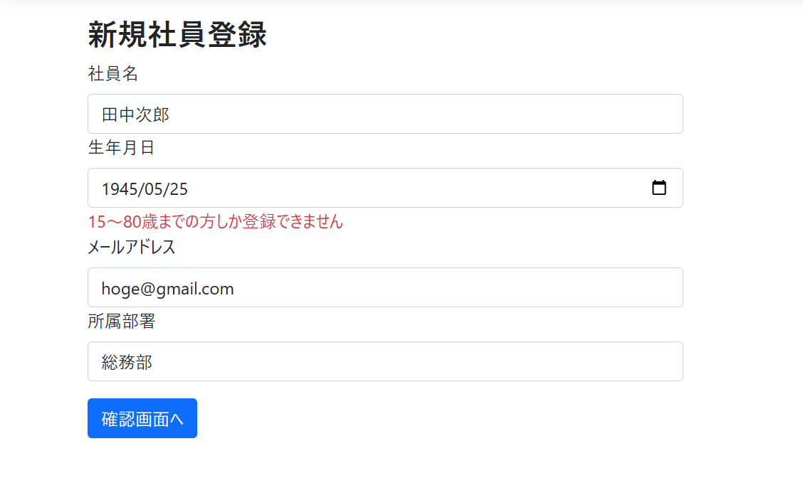
No.3

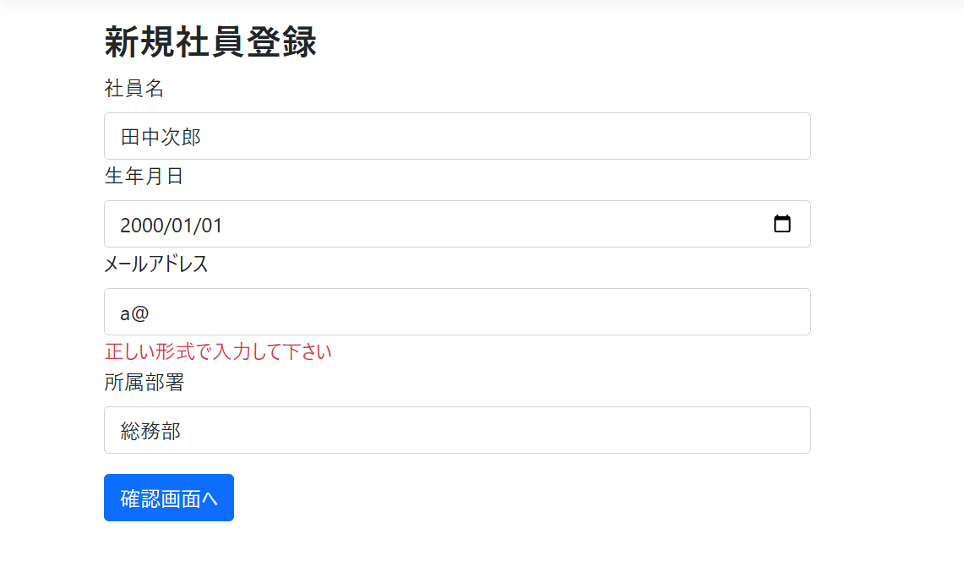
No.4

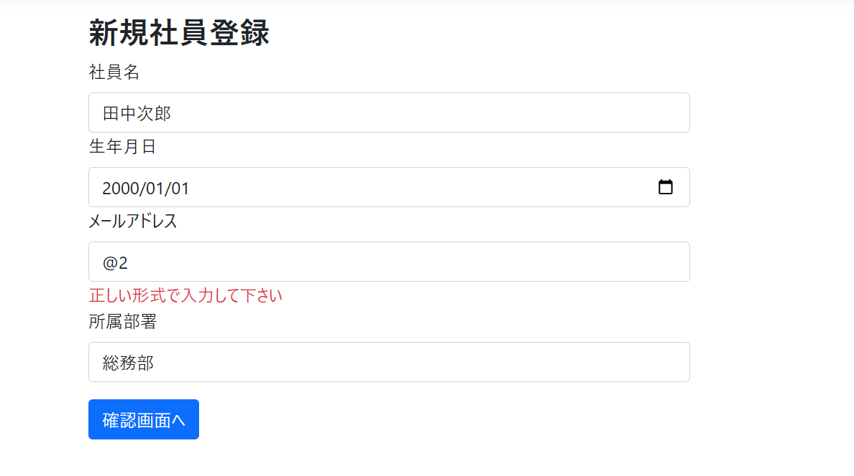
No.5

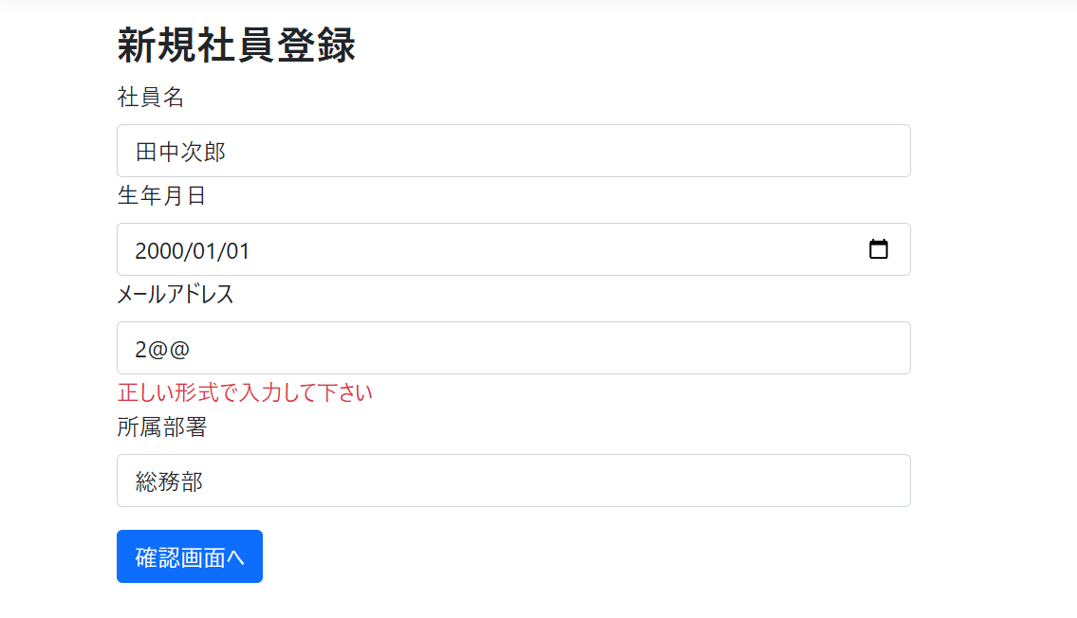
No.6

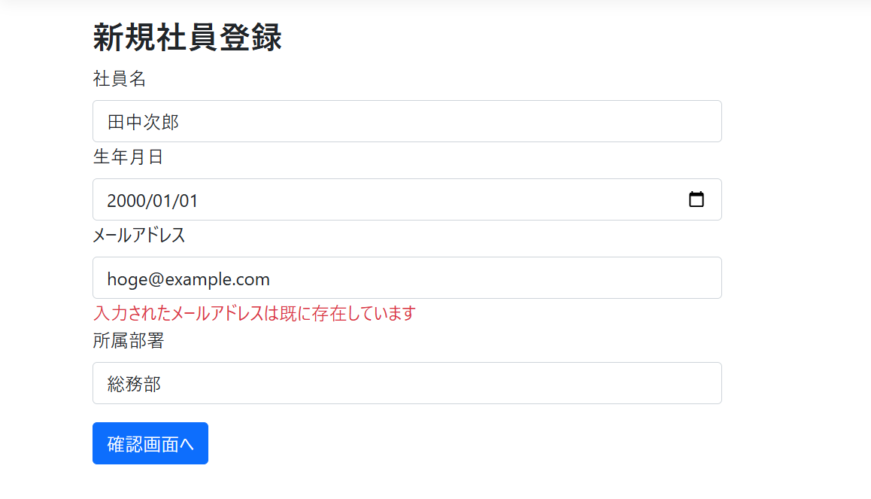
No.7

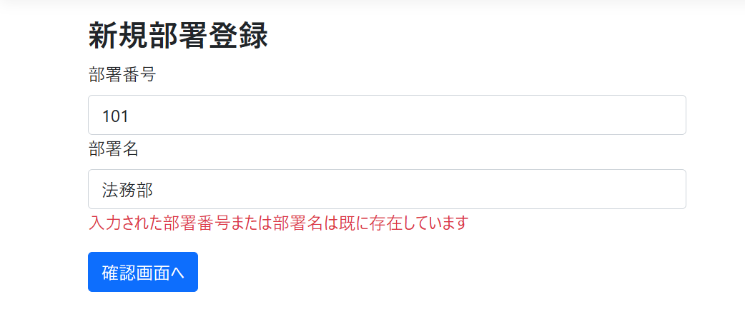
No.8

